Sheet1
[제작] 로어 퍼펙트 카드포켓 케이스
STI : 02 6673 4900 , Fax : 02 6406 6543
배송주소:
제품명 | [제작] 로어 퍼펙트 카드포켓 케이스
이미지 | 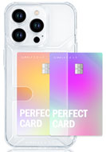
기종/색상 | 클리어
아이폰14
아이폰14 PLUS
아이폰14 PRO
아이폰14 PRO MAX
아이폰15
아이폰15 PLUS
아이폰15 PRO
아이폰15 PRO MAX

